상품제안서
대형사이즈 100*30 아이스 스포츠 쿨타올 + 보틀 | 상품코드: F23802

 |  |  |  |  |  |  | 02-412-0044 | www.easy1.co.kr
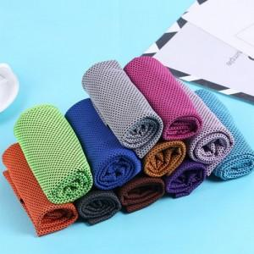

【상세/제작정보】

【인쇄/포장옵션】 | 실크, 스티커 / 포장불가능

【공급단가】 | 수량 | 200~ | 500~ | 1,000~ | 3,000~ | 5,000~
*VAT별도 | 단가 | 2,380원 | 2,290원 | 2,210원 | 2,120원 | 2,040원

【상품 URL】 | https://dev.easy1.co.kr:443/src/goods_detail.php?gdno=23802

